Pie
China's Electricity Production by Power Source in 2016
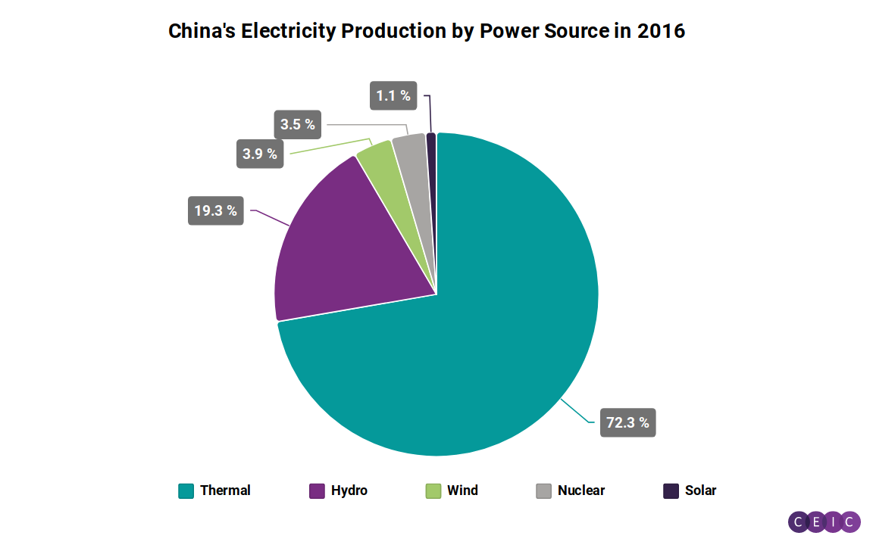

 | Thermal | Hydro | Wind | Nuclear | Solar
区域 | 中国 | 中国 | 中国 | 中国 | 中国
频率 | 年, 年终12月 | 年, 年终12月 | 年, 年终12月 | 年, 年终12月 | 年, 年终12月
单位 | 十亿千瓦时 | 十亿千瓦时 | 十亿千瓦时 | 十亿千瓦时 | 十亿千瓦时
数据来源 | 国家统计局 | 国家统计局 | 国家统计局 | 国家统计局 | 国家统计局
状态 | 继续 | 继续 | 继续 | 继续 | 继续
数列ID | 258218401 (CBBKIJ) | 258218501 (CBBKIK) | 312168901 (CBBLIQ) | 258218601 (CBBKIL) | 377622007 (CBBNMU)
函数说明 | AGGREGATE(Yearly; December; Last) | AGGREGATE(Yearly; December; Last) | AGGREGATE(Yearly; December; Last) | AGGREGATE(Yearly; December; Last) | AGGREGATE(Yearly; December; Last)
首次观测日期 | 12/01/1989 | 12/01/1989 | 12/01/2008 | 12/01/1995 | 12/01/2015
最后观测日期 | 12/01/2023 | 12/01/2023 | 12/01/2023 | 12/01/2023 | 12/01/2023
最后更新时间 | 17/01/2024 | 17/01/2024 | 17/01/2024 | 17/01/2024 | 17/01/2024
12/01/2016 | 4437.07 | 1184.05 | 237.07 | 213.29 | 66.20

